План (верхняя палуба)
Спасательные Капсулы | Пульт стрелка I | Пульт пилота | Пульт стрелка II

 |  |  | Спальные места
Спасательные Капсулы
Санузел |  |  | Спальные места
Душевая | 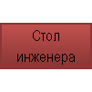 | 